Cemig GT (Índice)
RESULTADOS 2022

1.0 Dados operacionais
2.0 Dados Financeiros
3.0 Balanço Patrimonial

2.1 Receita Operacional
3.1 Ativo
1.1 Balanço de energia

1.2 Venda da energia por . . classe de consumo
2.2 Custos e despesas
operacionais
3.2 Passivo

2.3 LAJIDA
4.0 Demonstrações do Resultado
2.4 Resultado Financeiro
4.1 DRE

2.5 Endividamento

2.6 Investimentos
5.0 Demonstração do Fluxos de caixa

1.1 Balanço de Energia
1.1 BALANÇO DE ENERGIA ELETRICA
Fornecimento Bruto de Energia Elétrica

VOLTAR

RECURSOS TOTAIS |  | REQUISITOS TOTAIS
49.171 GWh |  | 49.171 GWh
Geração - Centro de Gravidade | 5,567 | Energia Comercializada | 49,171
Cemig | 5,700 | Vendas no ACR e Leilão de ajuste | 2,629
Perdas Geração RB | (133) | Contratos Bilaterais | 31,929
 |  | Vendas na CCEE | 13,797
 |  | Vendas no MRE | 815
 |  | Consumo Varejista | 1
Contratos de Compra | 29,498

Compras na CCE | 11,233

Compra no MRE | 2,873

1.2 Mercado de energia
1.2 VENDA DE ENERGIA POR CLASSE DE CONSUMO
Fornecimento Bruto de Energia Elétrica

VOLTAR

(Em milhares de Reais)

 | Consolidado
 | 2022 |  | 2021
 | MWh | R$ | MWh | R$
Industrial | 14,453,048 | 4,229,249 | 14,598,936 | 3,932,400
Comercial | 4,127,836 | 1,050,713 | 4,165,556 | 901,221
Rural | 15,959 | 4,656 | 30,986 | 8,597
Subtotal | 18,596,843 | 5,284,618 | 18,795,478 | 4,842,218
Fornec. não faturado, líquido | - | 61,752 | - | 59,570
 | 18,596,843 | 5,346,370 | 18,795,478 | 4,901,788
Suprim. outras concessionárias | 11,376,243 | 2,290,997 | 12,530,390 | 2,909,407
Suprimento não faturado líquido | - | (8,309) | - | (140,653)
 | 29,973,086 | 7,629,058 | 31,325,868 | 7,670,542

2.1 Receita
2.1 RECEITA OPERACIONAL

VOLTAR

(Em milhares de Reais)

 | Consolidado
 | 2022 | 2021
Fornecimento bruto de energia elétrica – com impostos | 7,629,058 | 7,670,542
Receita de transmissão
Receita de operação e manutenção | 722,670 | 612,898
Receita de construção | 407,193 | 251,973
Remuneração financeira do ativo de contrato da transmissão | 561,044 | 630,900
Receita de atualização da bonificação pela outorga | 466,857 | 523,105
Transações com energia na CCEE | 185,785 | 339,739
Receita de indenização da geração | 47,028 | -
Receita por antecipação de prestação de serviço | - | 153,970
Outras receitas operacionais | 118,532 | 91,237
Tributos e encargos incidentes sobre as receitas | (1,989,715) | (1,963,252)
 | 8,148,452 | 8,311,112

2.2 Custos Despesas operaci
2.2 CUSTOS E DESPESAS OPERACIONAIS

VOLTAR

(Em milhares de Reais)
 | Consolidado
 | 2022 | 2021
Pessoal | 339,972 | 314,700
Participação dos empregados no resultado | 33,722 | 34,622
Obrigações Pós-emprego | 131,395 | 364
Materiais | 28,005 | 26,859
Serviços de terceiros | 225,667 | 179,436
Depreciação e amortização | 328,387 | 259,454
Provisões (reversões) para contingências | 9,869 | 33,301
Perdas de créditos esperadas | 531 | 13,497
Reversão de perda esperada com parte relacionada - Renova | -53,356 | -
Opção de venda - SAAG | 36,124 | 100,137
Perda por redução ao valor recuperável | 7,412 | -
Ajuste a valor justo de ativo financeiro | 171,770 | -
Outros custos e despesas operacionais | 52,021 | 114,530
 | 1,311,519 | 1,076,900

2.3 LAJIDA
2.3 LAJIDA

VOLTAR

Lajida 2022 – R$ milhões | Geração | Transmissão | Comercialização | Participações | Total
Lucro líquido do exercício | 890 | 338 | 197 | 660 | 2,085
+ Despesa de Imposto de Renda e Contribuição Social correntes e diferidos | 307 | 169 | 63 | (421) | 118
+ Resultado financeiro líquido | 150 | 97 | (34) | 264 | 477
+ Depreciação e amortização | 328 | - | - | - | 328
Lajida conforme “Resolução nº CVM 156” | 1,675 | 604 | 226 | 503 | 3,008
Efeitos não recorrentes e não caixa
- Ganho na alienação de ativo mantido para venda | - | - | - | (60) | (60)
+ Ajuste a valor justo de ativo financeiro | 172 | - | - |  | 172
- Reversão de provisão para perda - MESA | - | - | - | (162) | (162)
- Reversão de Provisões Tributárias - INSS s/ PLR | (29) | (27) | (5) | (6) | (67)
+ Perda por redução ao valor recuperável | - | - | - | 7 | 7
+ Provisões tributárias - Indenização do anuênio | 14 | 13 | 2 | 3 | 32
- Opção de venda - SAAG | - | - | - | (35) | (35)
- Resultado do Acordo entre FIP Melbourne e AGPar | - | - | - | (161) | (161)
= Lajida ajustado | 1,832 | 590 | 223 | 89 | 2,734

Lajida 2021 – R$ milhões | Geração | Transmissão | Comercialização | Participações | Total
Lucro líquido do exercício | 1,395 | 403 | 280 | (1,207) | 871
+ Despesa de Imposto de Renda e Contribuição Social correntes e diferidos | 409 | 76 | 145 | (380) | 250
+ Resultado financeiro líquido | 758 | 395 | (15) | 1,023 | 2,161
+ Depreciação e amortização | 255 | 3 | 1 | - | 259
Lajida conforme “Resolução nº CVM 156” | 2,817 | 877 | 411 | (564) | 3,541
Efeitos não recorrentes e não caixa
- Repactuação do risco hidrológico - Lei 14.052/20, líquido | (1,032) | - | - | - | (1,032)
- Repactuação do risco hidrológico – Lei 14.052/20, investidas | - | - | - | (308) | (308)
- Receita por antecipação de prestação de serviço, líquida | - | - | (148) | - | (148)
- Resultado da RTP, líquido / Uniformização das práticas contábeis | - | (215) | - | - | (215)
+/- Baixa de ativo e impairment | - | - | - | 51 | 51
+ Ajuste líquido referente à desvalorização em investimentos | - | - | - | 204 | 204
- Baixa do saldo da obrigação pós-emprego do seguro de vida | (38) | (36) | (7) | (10) | (91)
= Lajida ajustado | 1.747 | 626 | 256 | (627) | 2,002

2.4 Resultado Financeiro
2.4 RESULTADO FINANCEIRO

VOLTAR

(Em milhares de Reais)
 | Consolidado
 | 2022 | 2021
RECEITAS FINANCEIRAS
Renda de aplicação financeira | 210,165 | 74,798
Acréscimos moratórios sobre venda de energia | 11,775 | 7,558
Variação monetária | 39,606 | 25,605
Variação monetária/depósitos vinculados a litígios | 13,266 | 3,741
Variações cambiais de empréstimos e financiamentos | 338,265 | -
Atualização dos créditos de PIS/Pasep e Cofins | 2,822 | 4,512
Outras | 11,954 | 27,472
PIS/Pasep e Cofins sobre receitas financeiras | (23,821) | (5,653)
 | 604,032 | 138,033
DESPESAS FINANCEIRAS
Encargos de empréstimos, financiamentos e debêntures | (548,186) | (803,935)
Amortização dos custos de transação | (2,514) | (16,359)
Variação monetária – Forluz | (8,996) | (15,751)
Variação monetária – Empréstimos, financiamentos e debêntures (nota 20) | (4,569) | (44,757)
Variações monetárias | (18,788) | (18,131)
Variações cambiais de empréstimos e financiamentos | - | (353,950)
Ágio na recompra de títulos de dívida (Eurobonds) | (46,763) | (491,037)
Perdas com instrumentos financeiros derivativos | (437,887) | (537,976)
Variação monetária de arrendamento | (5,246) | (4,856)
Outras | (8,374) | (11,991)
 | (1,081,323) | (2,298,743)
RESULTADO FINANCEIRO LÍQUIDO | (477,291) | (2,160,710)

2.5 Endividamento
2.5 ENDIVIDAMENTO

VOLTAR

(Em milhares de Reais)

Consolidado e controladora | 2023 | 2024 | 2015 | 2026 | 2027 | 2028 em diante | Total
Moedas
Dólar Norte Americano | 29,815 | 3,945,156 | - | - | - | - | 3,974,971
Total por moedas | 29,815 | 3,945,156 | - | - | - | - | 3,974,971
IPCA | 707 | - | - | - | - | 301,509 | 302,216
CDI | 3,185 | - | 233,334 | 233,333 | 233,333 | - | 703,185
Total por Indexadores | 3,892 | - | 233,334 | 233,333 | 233,333 | 301,509 | 1,005,401
(-) Custos de transação | - | (5,743) | (1,432) | (1,432) | (1,432) | (1,844) | (11,883)
(+/-) Recursos antecipados | - | (9,423) | - | - | - | - | (9,423)
Total geral | 33,707 | 3,929,990 | 231,902 | 231,901 | 231,901 | 299,665 | 4,959,066

2.6 Investimentos
2.6 INVESTIMENTOS

VOLTAR

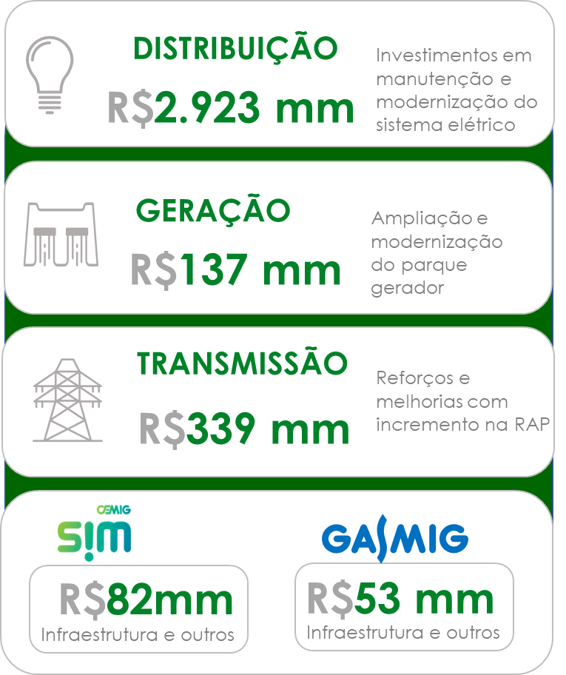



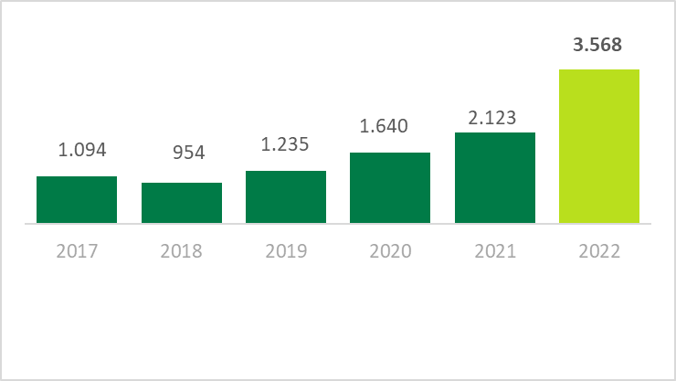

3,3 X

3.1 BP (Ativo)
3.1 BALANÇOS PATRIMONIAIS ATIVO

VOLTAR

(Em milhares de Reais)
 | Consolidado
 | 2022 | 2021
CIRCULANTE
Caixa e equivalentes de caixa | 292,980 | 123,071
Títulos e valores mobiliários | 1,352,359 | 943,789
Consumidores e revendedores | 982,643 | 681,255
Concessionários - transporte de energia | 112,706 | 113,324
Tributos compensáveis | 51,896 | 31,874
Imposto de renda e contribuição social a recuperar | 774,649 | 652,515
Dividendos a receber | 140,250 | 232,098
Ativo financeiro da concessão | 309,347 | 283,233
Ativos de contrato | 720,032 | 592,337
Outros ativos | 260,733 | 79,924
TOTAL DO CIRCULANTE | 4,997,595 | 3,733,420

NÃO CIRCULANTE
Títulos e valores mobiliários | 5,105 | 194,110
Consumidores e revendedores | 63 | 3,393
Tributos compensáveis | 47,280 | 71,546
Depósitos vinculados a litígios | 174,461 | 161,820
Instrumentos financeiros derivativos - Swap | 702,734 | 1,219,176
Outros ativos | 61,895 | 55,000
Ativo financeiro da concessão | 3,332,528 | 3,325,170
Ativos de contrato | 3,924,195 | 3,684,645
Investimentos | 3,355,051 | 3,330,193
Imobilizado | 2,356,699 | 2,417,525
Intangível | 974,169 | 1,112,912
Direito de uso | 57,219 | 41,864
TOTAL DO NÃO CIRCULANTE | 14,991,399 | 15,617,354
TOTAL DO ATIVO | 19,988,994 | 19,350,774

3.2 BP (Passivo)
3.2 BALANÇOS PATRIMONIAIS PASSIVO

VOLTAR

(Em milhares de Reais)
 | Consolidado
 | 2022 | 2021
CIRCULANTE
Empréstimos, financiamentos e debêntures | 33,707 | 470,536
Fornecedores | 503,110 | 383,786
Imposto de renda e contribuição social | 109,881 | 157,444
Impostos, taxas e contribuições | 176,252 | 144,387
Encargos regulatórios | 116,248 | 111,160
Obrigações pós-emprego | 84,377 | 75,257
Juros sobre capital próprio e dividendos a pagar | 1,406,958 | 799,947
Salários e encargos sociais | 68,283 | 58,625
Instrumentos financeiros derivativos - Swap | 90,526 | 6,130
Instrumentos financeiros - Opção de venda | 672,416 | 636,292
Passivo de arrendamentos | 9,893 | 9,829
Outros passivos | 179,448 | 326,500
TOTAL DO CIRCULANTE | 3,451,099 | 3,179,893

NÃO CIRCULANTE
Empréstimos, financiamentos e debêntures | 4,925,359 | 5,558,924
Imposto de renda e contribuição social diferidos | 646,368 | 678,897
Impostos, taxas e contribuições | 361,301 | 334,047
Encargos regulatórios | 5,299 | 2,541
Obrigações pós-emprego | 1,112,069 | 1,231,957
Provisões | 397,040 | 438,043
Passivo de arrendamentos | 52,474 | 35,621
Outros passivos | 145,175 | 135,397
TOTAL DO NÃO CIRCULANTE | 7,645,085 | 8,415,427
TOTAL DO PASSIVO | 11,096,184 | 11,595,320

PATRIMÔNIO LÍQUIDO
Capital social | 5,473,724 | 4,123,724
Reservas de lucros | 3,628,085 | 2,464,672
Ajustes de avaliação patrimonial | (208,999) | (182,942)
Adiantamento para futuro aumento de capital | - | 1,350,000
TOTAL DO PATRIMÔNIO LÍQUIDO | 8,892,810 | 7,755,454
TOTAL DO PASSIVO E DO PATRIMÔNIO LÍQUIDO | 19,988,994 | 19,350,774

4.1 DRE
4.1 DEMONSTRAÇÕES DOS RESULTADOS
2022

VOLTAR

(Em milhares de Reais, exceto resultado por ação)
 | Consolidado
 | 2022 | 2021
RECEITA LÍQUIDA | 8,148,452 | 8,311,112

CUSTOS OPERACIONAIS
Custos com energia elétrica | (4,391,532) | (4,709,499)
Custos de construção | (290,750) | (183,386)
Custos de operação | (769,596) | (754,739)
 | (5,451,878) | (5,647,624)

LUCRO BRUTO | 2,696,574 | 2,663,488

DESPESAS OPERACIONAIS
Perdas de créditos esperadas | (531) | (13,497)
Despesas gerais e administrativas | (190,943) | (107,367)
Outras despesas operacionais | (350,449) | (201,297)
 | (541,923) | (322,161)

Repactuação do risco hidrológico – Lei 14.052/20 | - | 1,031,809
Revisão Tarifaria Periódica, líquida | - | 214,955
Resultado de equivalência patrimonial | 519,345 | (305,756)
Ganho na alienação de ativo mantido para venda | 6,644 | -
Resultado operacional antes do resultado financeiro e tributos sobre o lucro | 2,680,640 | 3,282,335

Receitas financeiras | 604,032 | 138,033
Despesas financeiras | (1,081,323) | (2,298,743)
Resultado antes do imposto de renda e contribuição social | 2,203,349 | 1,121,625

Imposto de renda e contribuição social correntes | (199,284) | (364,000)
Imposto de renda e contribuição social diferidos | 81,391 | 113,809
LUCRO LÍQUIDO DO EXERCÍCIO | 2,085,456 | 871,434
Lucro básico e diluído por ação – R$ | 0.72 | 0.30

5. Fluxo de caixa
5.0 DEMONSTRAÇÕES DOS FLUXOS DE CAIXA
2022

VOLTAR

(Em milhares de Reais)
 | Consolidado
 | 2022 | 2021
FLUXO DE CAIXA DAS ATIVIDADES OPERACIONAIS
Lucro líquido do exercício | 2,085,456 | 871,434
AJUSTES:
Depreciação e amortização | 328,387 | 259,454
Baixas de valor residual líquido de ativos financeiros da concessão, ativos de contrato, imobilizado e intangível | 12,006 | 14,993
Ajuste a valor justo de ativo financeiro | 171,770 | -
Repactuação do risco hidrológico – Lei 14.052/20 | - | (1,031,809)
Ajuste na expectativa do fluxo de caixa dos ativos financeiros e de contrato da concessão | (1,191,372) | (1,222,592)
Equivalência patrimonial | (519,345) | 305,756
Ajuste referente à desvalorização em investimentos | 7,412 | -
Ágio na recompra de eurobonds | 46,763 | 491,037
Juros e variações monetárias | 544,735 | 849,935
Variação cambial de empréstimos | (338,265) | 353,950
Efeitos da revisão tarifária periódica da RAP | - | (236,627)
Ganho na alienação de ativo mantido para venda | (6,644) | -
Amortização do custo de transação de empréstimos | 2,514 | 16,359
Imposto de renda e contribuição social diferidos | (81,391) | (113,809)
Reconhecimento de créditos extemporâneos de PIS/Pasep e Cofins s/ICMS | (2,822) | (4,512)
Provisões para perdas operacionais, líquidas | 10,400 | 46,798
Variação do valor justo de instrumentos financeiros derivativos | 437,887 | 537,976
Variação do valor justo de instrumentos financeiros - Opção de venda | 36,124 | 100,137
Obrigações pós-emprego | 140,391 | 16,115
Outros | 157,696 | 71,298
 | 1,841,702 | 1,325,893
(Aumento) redução de ativos
Consumidores e revendedores | (298,589) | 221,628
Tributos compensáveis | 7,066 | (7,074)
Imposto de renda e contribuição social a recuperar | 182,428 | 32,436
Concessionários e transporte de energia | 618 | (3,416)
Depósitos vinculados a litígios | 625 | 2,631
Dividendos recebidos | 257,810 | 159,096
Ativos financeiros da concessão e ativos de contrato | 618,885 | 691,188
Outros | (145,990) | 66,540
 | 622,853 | 1,163,029
Aumento (redução) de passivos
Fornecedores | 119,324 | (82,333)
Impostos, taxas e contribuições | 25,015 | 184,723
Imposto de renda e contribuição social a pagar | 199,284 | 364,000
Salários e contribuições sociais | 9,658 | 6,519
Encargos regulatórios | 7,846 | (116,508)
Obrigações pós-emprego | (107,784) | (94,525)
Outros | (8,024) | (22,559)
 | 245,319 | 239,317
Caixa gerado pelas atividades operacionais | 2,709,874 | 2,728,239

Imposto de renda e contribuição social pagos | (517,580) | (378,639)
Juros pagos de empréstimos e debêntures | (621,439) | (1,236,454)
Liquidação de instrumentos financeiros derivativos | 129,122 | 1,021,776
Juros pagos de arrendamentos | (597) | (542)
CAIXA LÍQUIDO GERADO PELAS ATIVIDADES OPERACIONAIS | 1,699,380 | 2,134,380

FLUXO DE CAIXA DAS ATIVIDADES DE INVESTIMENTO
Aportes em investimentos | (25,213) | (41,505)
Ganho na alienação de ativo mantido para venda | 6,644 | -
Imobilizado | (121,657) | (181,713)
Intangível | (10,147) | (5,473)
Títulos e valores mobiliários | (219,565) | 248,863
Caixa oriundo de reestruturação societária | - | 22,693
CAIXA LÍQUIDO GERADO (CONSUMIDO) PELAS ATIVIDADES DE INVESTIMENTO | (369,938) | 42,865

FLUXO DE CAIXA DAS ATIVIDADES DE FINANCIAMENTO
Empréstimos obtidos | 993,868 | -
Juros sobre capital próprio e dividendos pagos | (435,717) | (527,768)
Pagamentos de empréstimos e debêntures | (1,706,590) | (3,249,192)
Pagamentos de arrendamentos | (11,094) | (11,611)
Adiantamento para futuro aumento de capital | - | 1,350,000
CAIXA LÍQUIDO CONSUMIDO PELAS ATIVIDADES DE FINANCIAMENTO | (1,159,533) | (2,438,571)

VARIAÇÃO LÍQUIDA DE CAIXA E EQUIVALENTES DE CAIXA | 169,909 | (261,326)
Caixa e equivalentes de caixa no início do exercício | 123,071 | 384,397
CAIXA E EQUIVALENTES DE CAIXA NO FINAL DO EXERCÍCIO | 292,980 | 123,071

